TABLEAU SUIVI
 |  |  |  |  |  |  |  |  |  | Ce document à retourner par l’IEN avec son avis, par mail à divel3-02@ac-amiens.fr sous format EXCEL dès que possible et au plus tard le 13 avril 2023 |  |  |  |  |  |  |  |  | Annexe 4 : FICHE NAVETTE
 |  |  |  |  |  |  |  |  |  |  |  |  |  |  |  |  |  |  | IEN |  | DIVEL
 |  |  |  |  |  |  |  |  |  | Représentants légaux
Civilité IEN (1) | Circonscription (1) | Type Ecole (1) | RNE école | Nom école | commune de l'école | NOM de l'élève | Prénom de l'élève | Date de naissance | Niveau actuel | Civilité MERE | NOM Prénom de la MERE | Civilité PÈRE | NOM Prénom du PERE | Type de DECISION du CONSEIL des MAITRES (2) (reporter ici la décision du conseil des maîtres telle quelle apparaît dans le formulaire notification poursuite de scolarité - décision) | Précisions éventuelles | Date de la lettre de recours des parents | Nature de la demande des parents (2) | Parents souhaitant être entendus (formaliser ici la demande de la famille qui figure sur la notification des conseils des maîtres - décision, par "oui" ou "non" ) (1) | Rupture marquée des apprentissages (1) | précisez le motif de la rupture des apprentissages (1) | AVIS de l'IEN sur la décision du conseil des maîtres (indiquer explicitement passage, saut de classe, redoublement) (2) | Motivation de l'avis IEN | Commentaires

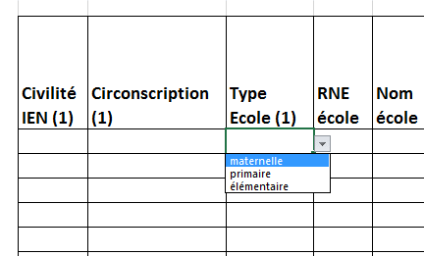

 |  |  |  |  |  |  |  |  | exemple:
(1) Sélectionner dans le menu déroulant de la cellule (en cliquant sur la cellule un menu s'affiche).
(2) Sélectionner dans le menu déroulant de la cellule (passage, redoublement, second redoublement, saut de classe, second saut de classe), en cliquant sur la cellule un menu s'affiche.

N.B.: Les dossiers transmis à la DIVEL devront être complets. Les rappels éventuels auprès des directeurs d'école seront effectués par l'IEN de la circonscription.

 |  |  |  |  |  |  |  |  |  |  |  |  |  |  |  |  |  |  |  |  |  |  |  | Redoublement
 |  |  |  |  |  |  |  |  |  |  |  |  |  |  |  |  |  |  |  |  |  |  |  | Second redoublement
 |  |  |  |  |  |  |  |  |  |  |  |  |  |  |  |  |  |  |  |  |  |  |  | Saut de classe
 |  |  |  |  |  |  |  |  |  |  |  |  |  |  |  |  |  |  |  |  |  |  |  | Second saut de classe
 |  |  |  |  |  |  |  |  |  |  |  |  |  |  |  |  |  |  |  |  |  |  |  | Passage

